2-MenuOCD
PG | Screen | メニュー別OCD | Note | Coding time | Assign
KMWS03_月別実績の修正
 | A：一覧画面
1 | 5
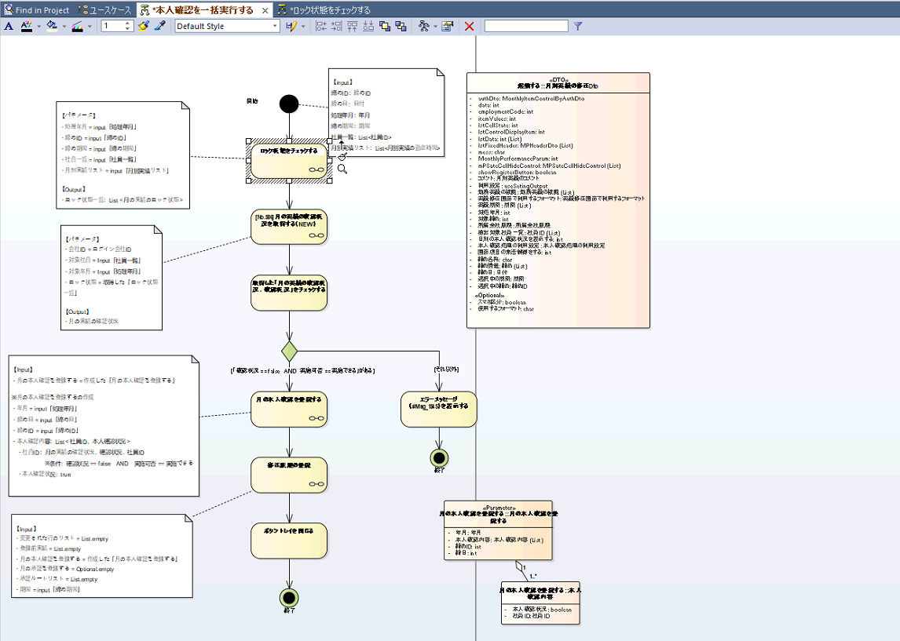
 |  |  | 1. Xác định input, output
 |  |  | 2. Tạo class DTO , các input đầu vào | 1
 |  |  | 3. Tạo method cho webService | 0.5

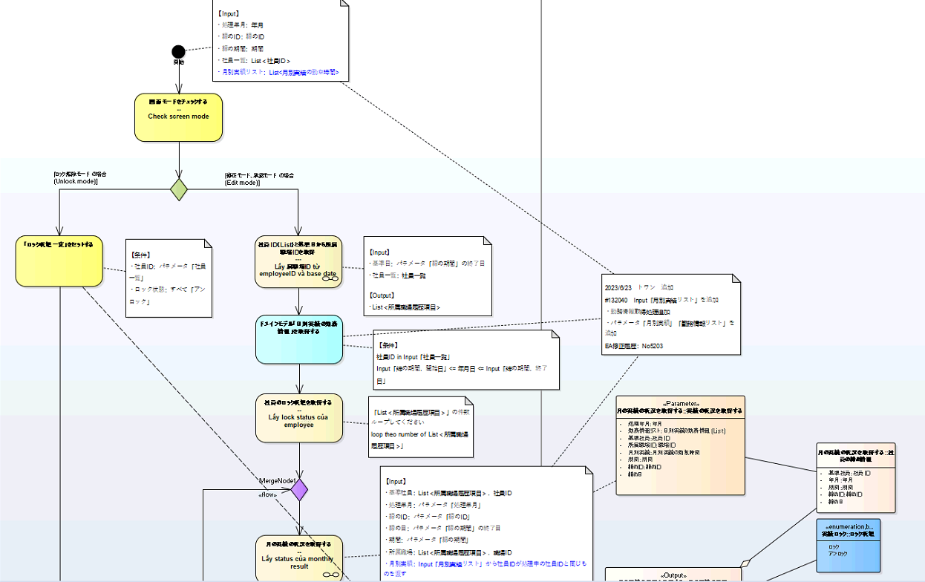
 | 1.1 | ロック状態をチェックする
 |  |  | 1. Xác định input, output
 |  |  | 2. Tạo class DTO , các input đầu vào | 1

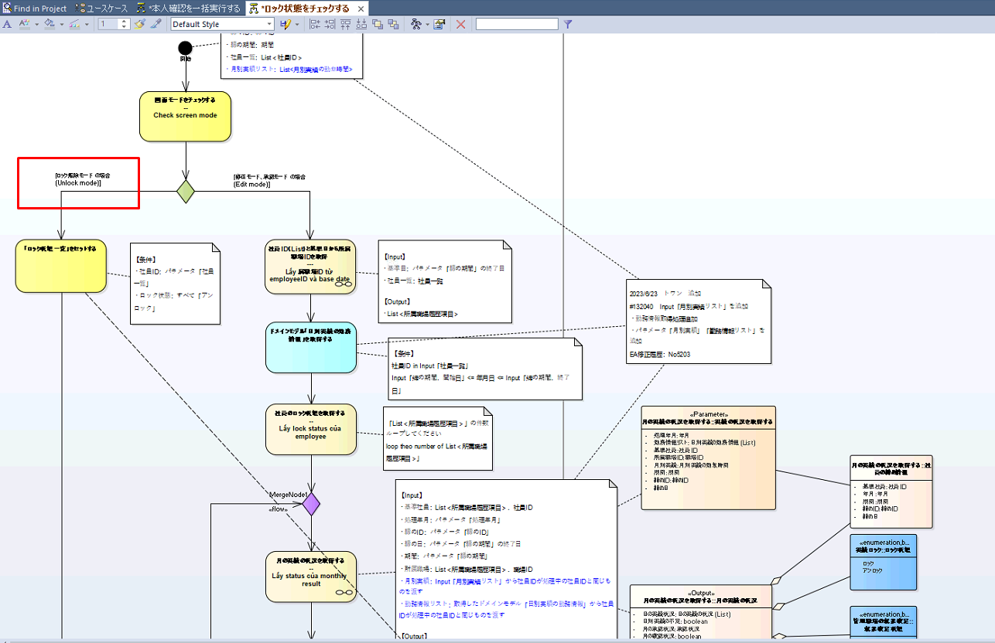
 |  | Căn cứ vào độ phúc tạp của các case để ước lượng
 | 1.1.1 | Unlock mode
 |  |  | 1. Xác định input, output | 0.25
 |  |  | 2. Code logic | 0.25

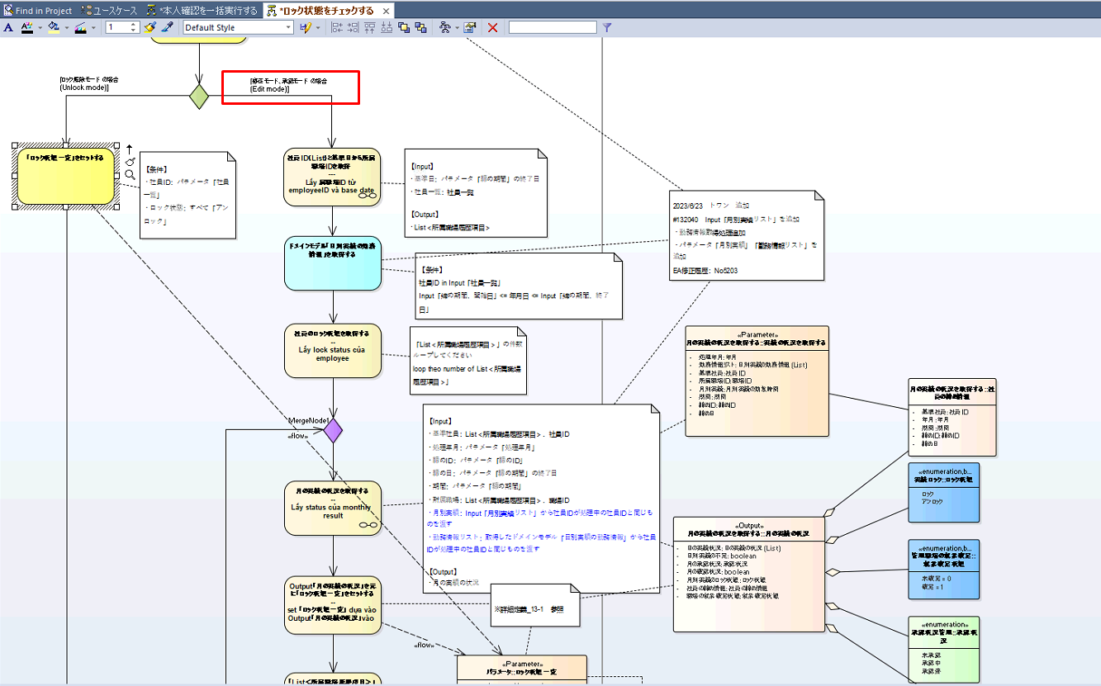
 | 1.1.2 | Edỉt mode
 |  |  | 1. xác định và code xử lý "社員ID（List）と基準日から所属職場IDを取得" | 0.5
 |  |  | 2. Xác định và code xử lý "ドメインモデル「日別実績の勤務情報」を取得する" | 0.5
 |  |  | 3. Xác định và code xử lý "社員のロック状態を取得する" | 0.25
 |  |  | 4. Xác định và code xử lý "月の実績の状況を取得する" | 0,5
 |  |  | 5. Xác định và code xử lý "Output「月の実績の状況」を元に「ロック状態一覧」をセットする" | 0.25
 |  |  | 6. Xác định và code xử lý "「List＜所属職場履歴項目＞」のすべての社員処理したかチェック" | 0.25
 |  |  | 7. Xác định và code xử lý "過去実績の修正ロック" | 0.5
 |  |  | 8. Xác định và code xử lý "Output「ロック状態」を「ロック状態一覧.過去実績のロック」にセットする" | 0.5

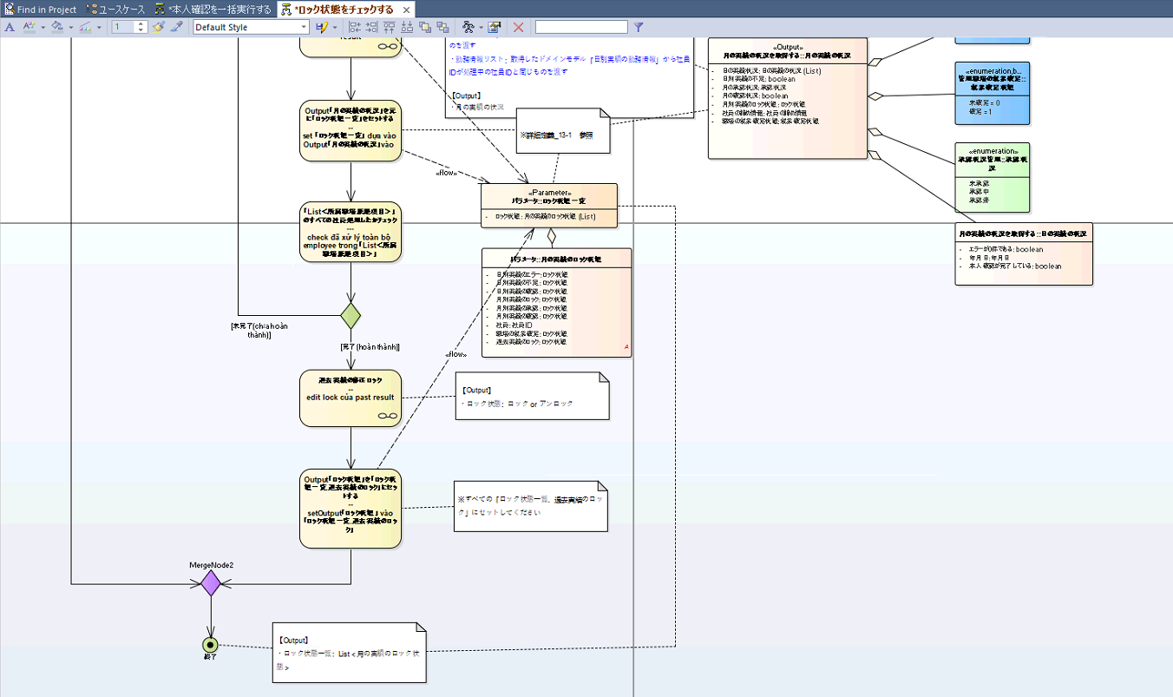

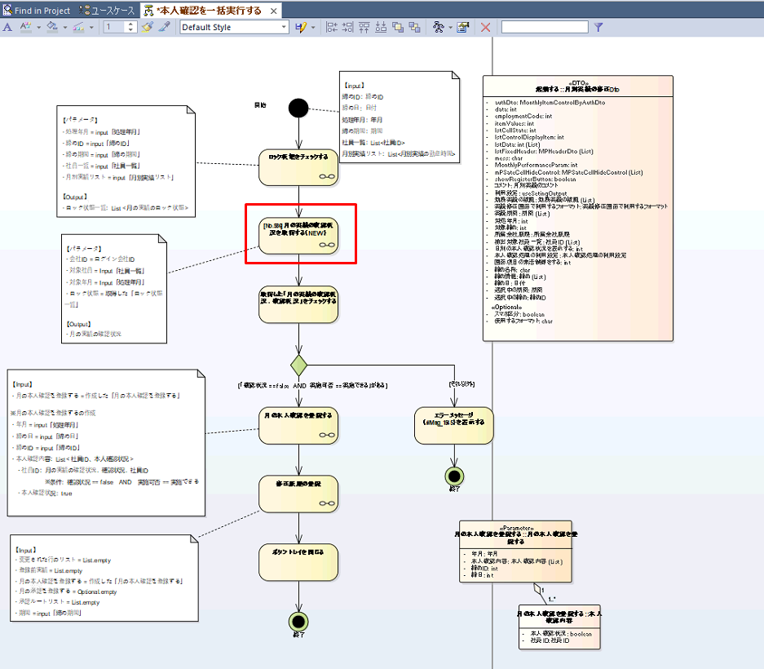
 | 1.2 | [No.586]月の実績の確認状況を取得する（NEW）
 |  |  | 1. Xác định input, output | 0.5
 |  |  | 2. Code logic | 1

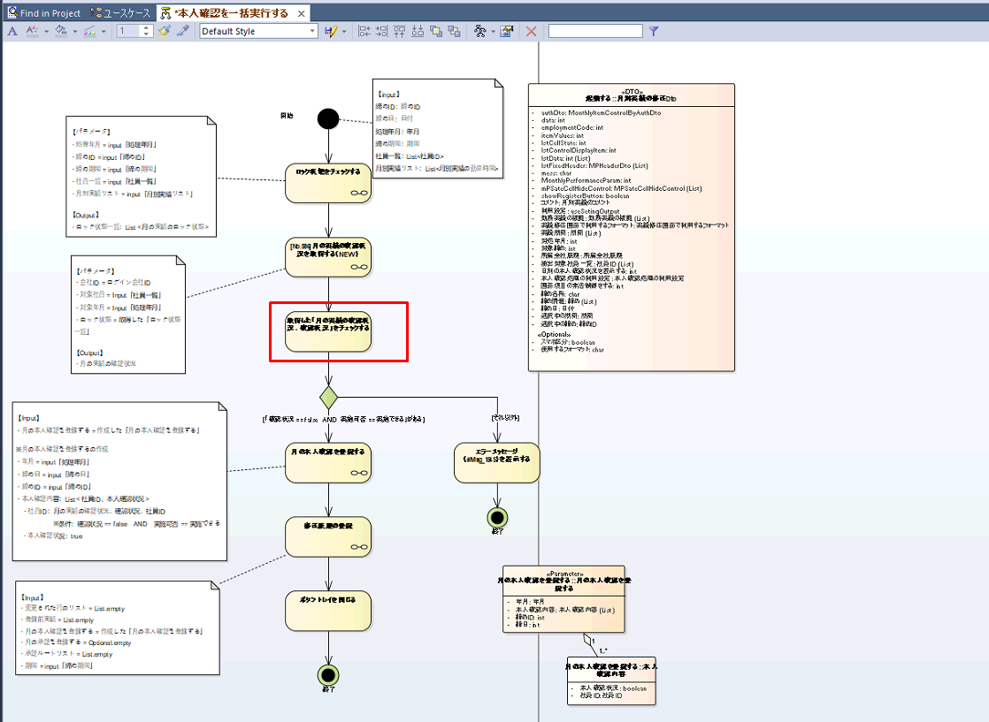
 | 1.3 | 取得した「月の実績の確認状況．確認状況」をチェックする
 |  |  | 1. Code logic | 0.25

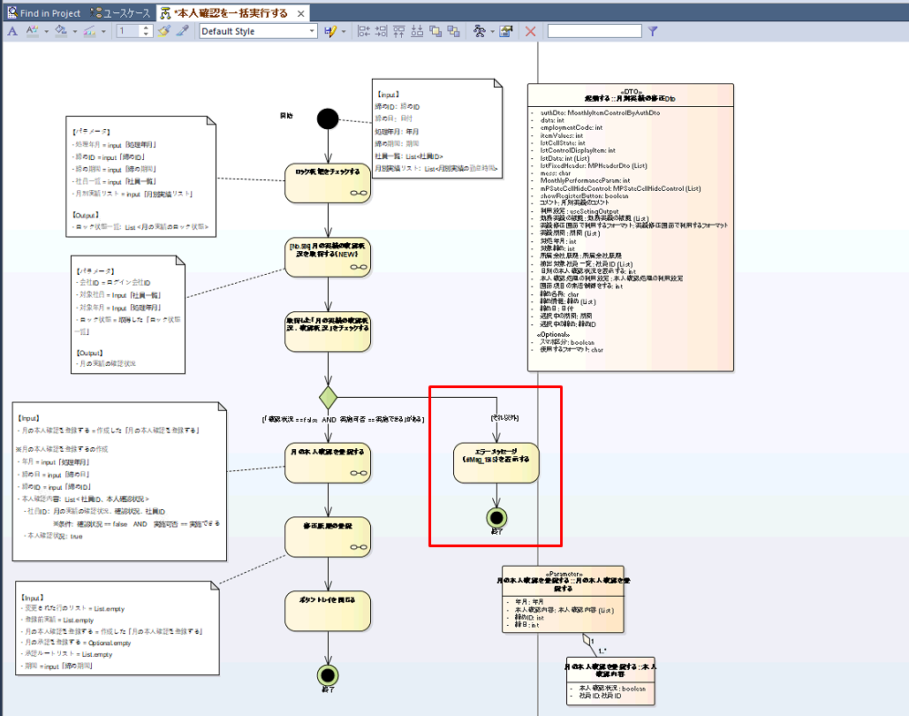
 | 1.4 | Case 「"確認状況 == false AND 実施可否 == 実施できる」 = false
 |  |  | 1. code loic | 0.25

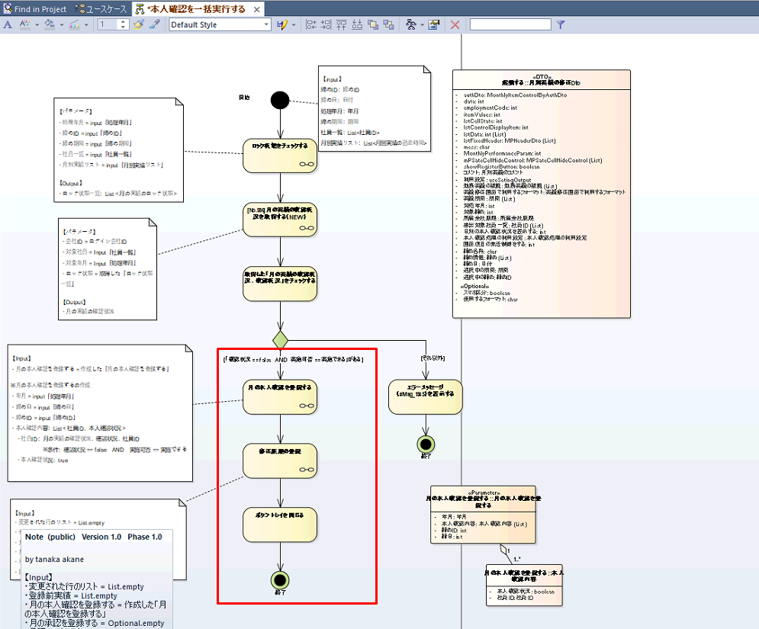
 | 1.5 | Case 「"確認状況 == false AND 実施可否 == 実施できる」 = true
 |  |  | 1. Xác định và code xử lý "月の本人確認を登録する" | 1
 |  |  | 2. Xác định và code xử lý "修正履歴の登録" | 1
 |  |  | 3. Xác định và code xử lý "ボタントレイを閉じる" | 0.25

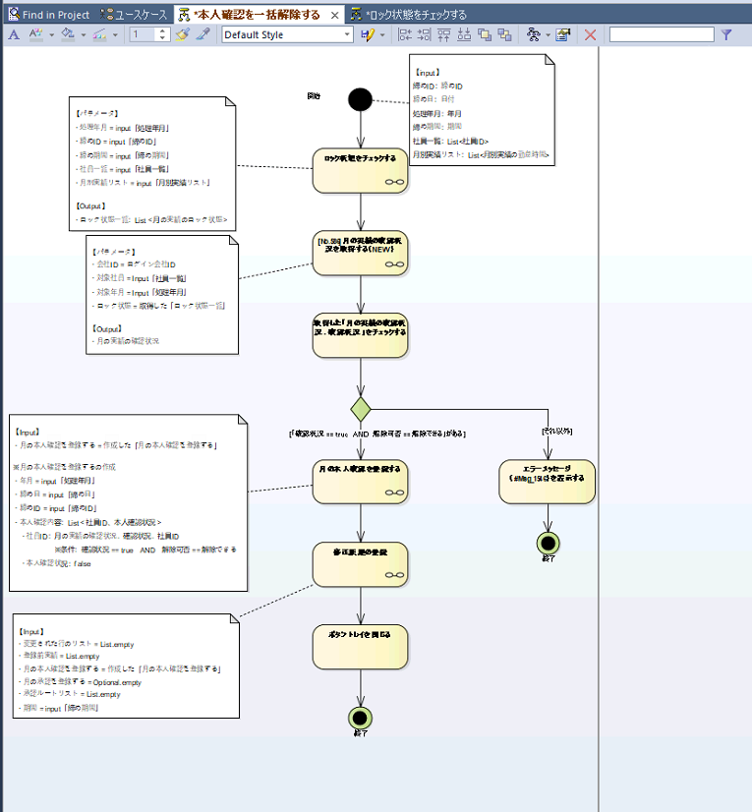
2 | 本人確認を一括解除する
 |  |  | 1. Các xử ý được dùng lại từ xử lý "本人確認を一括実行する" có 6 xử lý mỗi xử lý = 0,25 | 1.5
 |  |  | 2. Tạo method cho webService | 0.5
 |  |  | 3. Xác định message ở case "「確認状況 == true AND 解除可否 == 解除できる」" = false | 0.25

 |  |  | TOTAL | 12.25

